Input + Process
NO. | EXPLANATORY |  |  |  |  | FORMULA | VALUE | UNIT
A. | INPUT DATA PERENCANAAN
A.1. | Input Data Material
 | Mutu struktur baja untuk balok, |  |  |  |  |  | BJ 37
 | Tegangan leleh struktur baja, |  |  |  |  | Fby = | 240 | MPa
 | Tegangan putus struktur baja, |  |  |  |  | Fbu = | 370 | MPa
 | Mutu struktur baja untuk kolom, |  |  |  |  |  | BJ 37
 | Tegangan leleh struktur baja, |  |  |  |  | Fky = | 240 | MPa
 | Tegangan putus struktur baja, |  |  |  |  | Fku = | 370 | MPa
 | Mutu struktur baja untuk pelat sambungan, |  |  |  |  |  | BJ 37
 | Tegangan leleh, |  |  |  |  | Fpy = | 250 | MPa
 | Tegangan putus, |  |  |  |  | Fpu = | 370 | MPa
 | Modulus elastisitas baja, |  |  |  |  | E = | 200000 | MPa
 | Mutu baut, |  |  |  |  |  | A325
 | Kekuatan tarik nominal, |  |  |  |  | Fnt = | 620 | MPa
 | Kekuatan geser nominal, |  |  |  |  | Fnv = | 372 | MPa

A.2. | Input Data Dimensi Struktur Balok, Kolom, dan Pelat
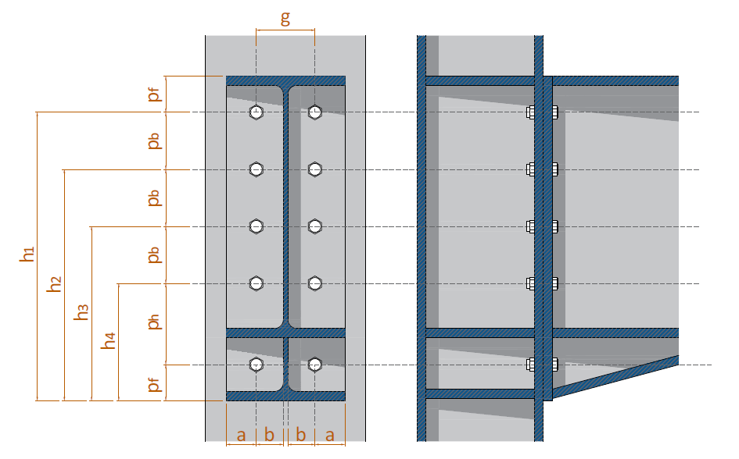

 | Balok tersambung pada sumbu kolom, |  |  |  |  | KOLOM SUMBU KUAT
 | Konfigurasi pelat ujung dan baut,
 | Jarak dari as baut ke tepi pelat, |  |  |  |  | pf = | 50.00 | mm
 | Jarak vertikal antar baut diukur dari as ke as, |  |  |  |  | pb = | 75.00 | mm
 | Jarak vertikal antar baut diukur dari as ke as baut pada extended pelat, |  |  |  |  | ph = | 175.00 | mm
 | Lebar pelat ujung, |  |  |  |  | bp = | 200.00 | mm
 | Jarak horizontal antar baut diukur dari as ke as, |  |  |  |  | g = | 95.00 | mm

 | Data dimensi dari penampang profil balok WF, |  |  |  | Profil : | 400 x 200 x 8 x 13
 |  |  |  |  |  | hbt = | 400 | mm
 |  |  |  |  |  | bbf = | 200 | mm
 |  |  |  |  |  | tbw = | 8 | mm
 |  |  |  |  |  | tbf = | 13 | mm
 |  |  |  |  |  | r = | 16 | mm

 | Data dimensi dari penampang profil kolom WF, |  |  |  | Profil : | 400 x 400 x 8 x 13
 |  |  |  |  |  | hct = | 400 | mm
 |  |  |  |  |  | bcf = | 400 | mm
 |  |  |  |  |  | tcw = | 8 | mm
 |  |  |  |  |  | tcf = | 13 | mm
 |  |  |  |  |  | r = | 16 | mm
 | Data dimensi dan posisi baut
 | Diameter baut pakai, |  |  |  |  | db = | 19 | mm
 | Tebal pelat ujung, |  |  |  |  | tp = | 25 | mm

B. | ANALISA SIFAT PROFIL WF DAN DIMENSI SAMBUNGAN
B.1. | Sifat - sifat material penampang balok WF
 |  | Momen Inersia |  | Mod. Penampang Elastis |  | Mod. Penampang Plastis
 |  | IX | IY | SX | SY | ZX | ZY
 | Value | 229648682.66666666 | 17349290.666666664 | 1148243.4133333333 | 173492.9066666666 | 1285952 | 265984
 | Satuan | mm4 | mm4 | mm3 | mm3 | mm3 | mm3

B.2. | Analisa rencana dimensi dan konfigurasi sambungan end-plate
 | Jarak minimum dari as baut ke tepi pelat,
 |  |  | pf | ≥ | 1,25 * db
 | (dalam satuan mm) |  | 50.00 | ≥ | 23.75 | → | [ OK ]

 | Spasi minimum antara lubang baut diukur dari as ke as,
 | Jarak horizontal, |  | g | ≥ | 3 * db
 | (dalam satuan mm) |  | 95.00 | ≥ | 57.00 | → | [ OK ]

 | Jarak vertikal, |  | pb | ≥ | 3 * db
 | (dalam satuan mm) |  | 75.00 | ≥ | 57.00 | → | [ OK ]

C. | ANALISA KUAT PROFIL BALOK
C.1. | Momen perlu dan geser perlu untuk perencanaan sambungan sekuat profil
 | Luas badan penampang, |  |  |  |  | Aw = | 3096 | mm2
 | Koefisien kekuatan geser badan,
 | Kondisi 1 : | h0/tbw ≤ 2,24 * √(E/Fby) |  |  |  | Cv1 = | 1.00
 | Kondisi 2 : | h0/tbw > 2,24 * √(E/Fby) |  |  |  | Cv1 = | -
 | Koefisien kekuatan geser badan pakai, |  |  |  |  | Cv1 = | 1.00

 | Kekuatan geser nominal balok, |  |  |  |  | Vn = | 445.824 | kN
 | Nilai faktor ketahanan untuk kuat geser, |  |  |  |  | φV = | 0.90
 | Gaya geser perlu untuk sambungan sekuat profil, |  |  |  |  | Vu = | 401.24 | kN

C. | ANALISA KEKUATAN TARIK SAMBUNGAN END-PLATE
C.1. | Kapasitas Sambungan Berdasarkan Kekuatan Pelat Ujung
 | Jika pf > s, maka pf = s, |  | → | pf < s | → | pf = | 50.00 | mm
 |  |  |  |  |  | X0 = | 2623.16
 |  |  |  |  |  | Yp = | 3973.16

 | Kapasitas sambungan berdasarkan kuat pelat ujung, |  |  |  |  | ϕb Mnp = | 558.73 | kN.m
 | Kontrol momen perlu terhadap kapasitas sambungan nominal,
 | Syarat : |  | Mu | ≤ | ϕMnp
 |  |  | 277.766 | ≤ | 558.725 | → | [ OK ]

C.2. | Kapasitas Sambungan Berdasarkan Kekuatan Baut Tarik
 | Kontrol dimensi a' |  | a' | ≤ | 1,25*b + db/2
 |  |  | 62.00 | ≤ | 63.88 | → | [ OK ]

 | Tinjau baut baris pertama
 | Kapasitas tarik baut,
 | Kondisi 1 : | α ≤ 0 |  |  |  | T = Pt = | - | kN
 | Kondisi 2 : | 0 < α ≤ 1 |  |  |  | T = Pt * a' / (a' + b') + (p * Fy * tp2)/(4*(a'+b')) = | 120.708 | kN
 | Kondisi 3 : | α > 1 |  |  |  | T = (1+δ) / 4b' * (p * Fpy * tp2) = | - | kN
 |  |  |  |  |  | T = | 120.708 | kN

 | Kapasitas tarik baut baris pertama, |  |  |  |  | T1 = 2 * T = | 241.42 | kN

 | Tinjau baut baris kedua
 | Kapasitas tarik baut,
 | Kondisi 1 : | α ≤ 0 |  |  |  | T = Pt = | - | kN
 | Kondisi 2 : | 0 < α ≤ 1 |  |  |  | T = Pt * a' / (a' + b') + (p * Fy * tp2)/(4*(a'+b')) = | 115.622 | kN
 | Kondisi 3 : | α > 1 |  |  |  | T = (1+δ) / 4b' * (p * Fpy * tp2) = | - | kN
 |  |  |  |  |  | T = | 115.622 | kN

 | Kapasitas tarik baut baris kedua, |  |  |  |  | T2 = 2 * T = | 231.24 | kN

 | Tinjau baut baris ketiga
 | Kapasitas tarik baut,
 | Kondisi 1 : | α ≤ 0 |  |  |  | T = Pt = | - | kN
 | Kondisi 2 : | 0 < α ≤ 1 |  |  |  | T = Pt * a' / (a' + b') + (p * Fy * tp2)/(4*(a'+b')) = | 115.622 | kN
 | Kondisi 3 : | α > 1 |  |  |  | T = (1+δ) / 4b' * (p * Fpy * tp2) = | - | kN
 |  |  |  |  |  | T = | 115.62 | kN

 | Kapasitas tarik baut baris ketiga, |  |  |  |  | T3 = 2 * T = | 231.24 | kN

 | Tinjau baut baris keempat
 | Kapasitas tarik baut,
 | Kondisi 1 : | α ≤ 0 |  |  |  | T = Pt = | - | kN
 | Kondisi 2 : | 0 < α ≤ 1 |  |  |  | T = Pt * a' / (a' + b') + (p * Fy * tp2)/(4*(a'+b')) = | 120.708 | kN
 | Kondisi 3 : | α > 1 |  |  |  | T = (1+δ) / 4b' * (p * Fpy * tp2) = | - | kN
 |  |  |  |  |  | T = | 120.708 | kN

 | Kapasitas tarik baut baris keempat, |  |  |  |  | T4 = 2 * T = | 241.42 | kN

 | Kapasitas sambungan berdasarkan baut tarik, |  |  |  |  | ϕb Mnp = ϕb Mpl = ϕb * Σ(Ti * hi ) = | 287.14 | kN.m
 | Kontrol momen perlu terhadap kapasitas sambungan nominal,
 | Syarat : |  | Mu | ≤ | ϕMnp
 |  |  | 277.766 | ≤ | 287.140 | → | [ OK ]

D. | ANALISA KEKUATAN GESER SAMBUNGAN END-PLATE
 | Kuat tumpu pelat, |  |  |  |  | Rn = | 4018.20 | kN
 | Kuat geser baut, |  |  |  |  | Rn = | 1054.19 | kN
 | Kuat geser blok, |  |  |  |  | Rn = | 2088.84 | kN

 | Kuat batas baut yang berpengaruh, |  |  |  |  | Rn = | 1054.19 | kN
 |  |  |  |  |  | ϕ = | 0.75
 | Kuat batas baut rencana, |  |  |  |  | ϕRn = ϕ * Rn = | 790.64 | kN
 | Gaya geser akibat kombinasi beban terfaktor, |  |  |  |  | Vu = | 1.00 | kN
 | Kontrol gaya geser perlu terhadap kekuatan batas nominal,
 | Syarat : |  | Vu | ≤ | ϕRn
 |  |  | 401.242 | ≤ | 790.644 | → | [ OK ]

